ON-GRID 1P
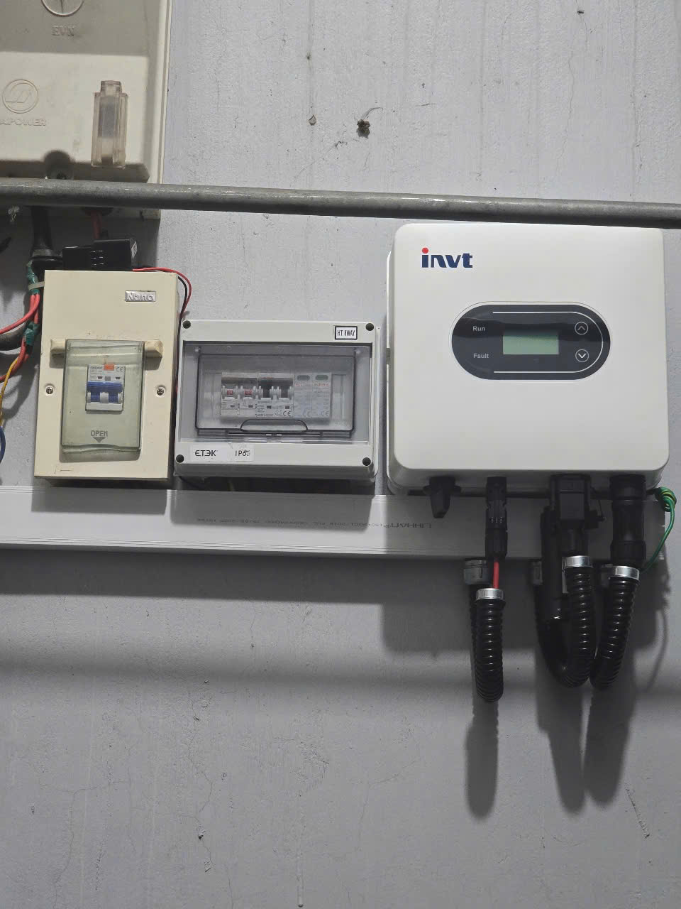
STT | TÊN THIẾT BỊ | Mã hàng | Hãng | ĐVT | Số lượng | Ghi chú
A | THIẾT BỊ CHÍNH
1 | Biến tần năng lượng mặt trời hòa lưới XG10KTL | XG10KTL | INVT | Bộ | 1
2 | Tấm pin năng lượng mặt trời 620Wp | LR8-66HGD-620M | LONGI | Tấm | 18
4 | Biến dòng đo lường |  | VN | Bộ | 1
5 | TỦ ĐIỆN HÒA LƯỚI 10KW 1PHA | TD-GT-10K1P-2S2M-SPD-E | VN | Bộ | 1
B | HỆ RAIL NHÔM/ GIÀN KHUNG
 | HỆ RAIL NHÔM
1 | Thanh rail L = 2.4m | RAILNHOM-DAT-2852 | Fravi | Thanh
2 | Nối rail | SK-SSC | Hopergy | Cái
3 | Kẹp giữa 30 | KEPGIUA-FSL-MC40 | Fravi | Cái
4 | Kẹp biên 30 | KEPBIEN-FSL-EC30 | Fravi | Cái
5 | Lá tiếp địa | AC-EPL01 | Hopergy | Cái
6 | Kẹp tiếp địa + lá kẹp tiếp địa | AC-ELG01-NS1 | Hopergy | Cái
7 | Chân đế L | TRB-F01-NS1 | Hopergy | Cái
 | HỆ RAIL GIÀN KHUNG
8 | Thép hộp 30x60x1.4mm |  | VN | Cây
9 | Thép hộp 40x80x1.4mm |  | VN | Cây
10 | Thép hộp 50x100x1.8mm |  | VN | Cây
11 | Thép hộp 75x75x1.8mm |  | VN | Cây
12 | Bản mã 200x200x10mm |  | VN | Cái
13 | Bulong,chống thấm,sơn,.. |  | VN | Hệ
C | THIẾT BỊ NGOẠI VI
1 | Dây cáp động lực chuyên dụng solar 1x4mm² / (cáp đơn, màu đỏ) | RT-RED-4MM2-HELU | Helukabel | Mét |  | Dây DC
2 | Dây cáp động lực chuyên dụng solar 1x4mm² / (cáp đơn, màu đen) | SW-BLACK-4MM2-HELU | Helukabel | Mét |  | Dây DC
3 | Dây cáp động lực 1Cx10 mm²/ (cáp 01 lõi, cáp CV) | CV-10mm2 | Cadivi | Mét |  | Dây nguồn INV
4 | Dây cáp động lực PE 6 mm² (Màu Te / Vàng -Xanh) | CV-6mm2-PE | Cadivi | Mét |  | Dây PE
5 | Bộ nối của tấm pin quang điện mặt trời MC4 | Solar-Connector-MC4 | Leader | Bộ
6 | Cọc nối đất, mạ đồng, Ø16, dài 2.4m | COC16X2M4 | VN | Cây
7 | Kẹp cọc tiếp địa F16 | CANACU-16 | VN | Cái
8 | Máng gen luồn dây điện: 40x60mm, dài 2m | GA60/02 | VN | Thanh
9 | Co vuông ống điện Ø25 | COVUONGNOIONGP25 | VN | Cái
10 | Nối thẳng ống điện Ø25 | NOIONGP25 | VN | Cái
11 | Kẹp ống điện nhựa Ø25 | CUM-27 / KEPONG25 | VN | Cái
12 | Ống điện nhựa trắng Ø25 | ONGP25TRANG | VN | Cái
13 | Tắc kê nhựa | TACKE-NH-8 | VN | Bịch
14 | Vít bắt tắc kê | VITTACKE-NH-8 | VN | Bịch
15 | Dây gút nhựa 400mm | TH8X400 | VN | Bịch
16 | Ống ruột gà lõi thép bọc nhựa Φ34 | OMB34VCL | CVL | Mét
17 | Đầu nối ống ruột gà lõi thép bọc nhựa Φ34 | DNCK34 | CVL | Cái
18 | Đầu bịt ống ruột gà lõi thép bọc nhựa Φ34 | AMF34 | CVL | Cái
D | CÁC CHI PHÍ KHÁC
1 | Chi phí nhân công lắp đặt |  | VN | Hệ
2 | Chi phí thuê thiết bị |  | VN | Hệ
3 | Chi phí vận chuyển |  | VN | Hệ

HYBRID 1P
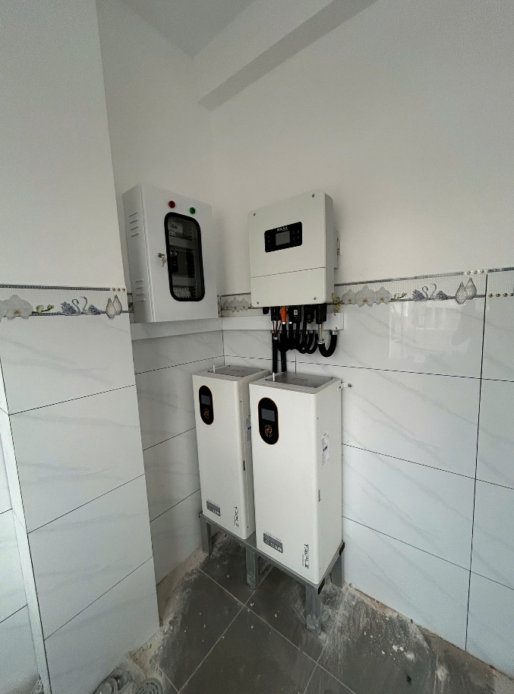
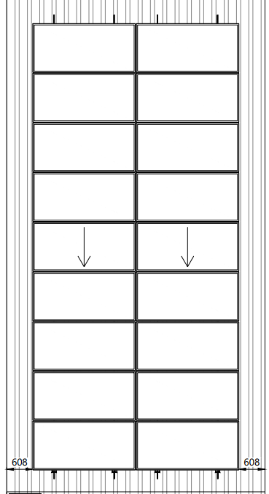
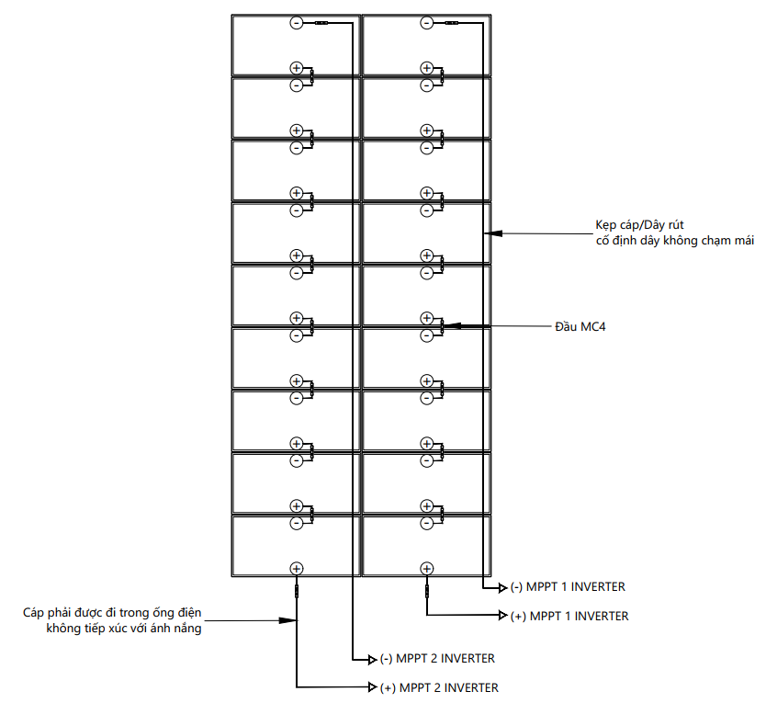
STT | TÊN THIẾT BỊ | Mã hàng | Hãng | ĐVT | Số lượng | Ghi chú
A | THIẾT BỊ CHÍNH
1 | Biến tần năng lượng mặt trời hybrid SOLAX 10kW 1pha | X1-LITE-10.0-LV | SOLAX | Bộ | 1
2 | Tấm pin năng lượng mặt trời 620Wp | JAM66D45-620/LB | JA SOLAR | Tấm | 18
3 | Bộ pin lưu trữ điện 16kWh | FB-L-16 | PYLONTECH | Bộ | 1
4 | Tủ điện Hybrid 10KW 1P 2MPPT tích hợp ATS | TD-HB-10K1P-2S2M-ATS | VN | Bộ | 1
B | HỆ RAIL NHÔM/ GIÀN KHUNG
 | HỆ RAIL NHÔM
1 | Thanh rail L = 2.4m | RAILNHOM-DAT-2852 | Fravi | Thanh
2 | Nối rail | SK-SSC | Hopergy | Cái
3 | Kẹp giữa 30 | KEPGIUA-FSL-MC40 | Fravi | Cái
4 | Kẹp biên 30 | KEPBIEN-FSL-EC30 | Fravi | Cái
5 | Lá tiếp địa | AC-EPL01 | Hopergy | Cái
6 | Kẹp tiếp địa + lá kẹp tiếp địa | AC-ELG01-NS1 | Hopergy | Cái
7 | Chân đế L | TRB-F01-NS1 | Hopergy | Cái
 | HỆ RAIL GIÀN KHUNG
8 | Thép hộp 30x60x1.4mm |  | VN | Cây
9 | Thép hộp 40x80x1.4mm |  | VN | Cây
10 | Thép hộp 50x100x1.8mm |  | VN | Cây
11 | Thép hộp 75x75x1.8mm |  | VN | Cây
12 | Bản mã 200x200x10mm |  | VN | Cái
13 | Bulong,chống thấm,sơn,.. |  | VN | Hệ
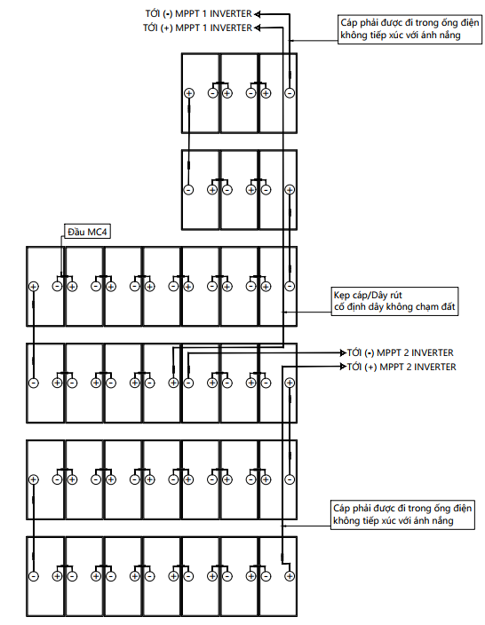
C | THIẾT BỊ NGOẠI VI
1 | Dây cáp động lực chuyên dụng solar 1x4mm² / (cáp đơn, màu đỏ) | RT-RED-4MM2-HELU | Helukabel | Mét |  | Dây DC
2 | Dây cáp động lực chuyên dụng solar 1x4mm² / (cáp đơn, màu đen) | SW-BLACK-4MM2-HELU | Helukabel | Mét |  | Dây DC
3 | Dây cáp động lực 1Cx10 mm²/ (cáp 01 lõi, cáp CV) | CV-10mm2 | Cadivi | Mét |  | Dây nguồn INV
4 | Dây cáp động lực PE 6 mm² (Màu Te / Vàng -Xanh) | CV-6mm2-PE | Cadivi | Mét |  | Dây PE
5 | Bộ nối của tấm pin quang điện mặt trời MC4 | Solar-Connector-MC4 | Leader | Bộ
6 | Cọc nối đất, mạ đồng, Ø16, dài 2.4m | COC16X2M4 | VN | Cây
7 | Kẹp cọc tiếp địa F16 | CANACU-16 | VN | Cái
8 | Máng gen luồn dây điện: 40x60mm, dài 2m | GA60/02 | VN | Thanh
9 | Co vuông ống điện Ø25 | COVUONGNOIONGP25 | VN | Cái
10 | Nối thẳng ống điện Ø25 | NOIONGP25 | VN | Cái
11 | Kẹp ống điện nhựa Ø25 | CUM-27 / KEPONG25 | VN | Cái
12 | Ống điện nhựa trắng Ø25 | ONGP25TRANG | VN | Cái
13 | Tắc kê nhựa | TACKE-NH-8 | VN | Bịch
14 | Vít bắt tắc kê | VITTACKE-NH-8 | VN | Bịch
15 | Dây gút nhựa 400mm | TH8X400 | VN | Bịch
16 | Ống ruột gà lõi thép bọc nhựa Φ34 | OMB34VCL | CVL | Mét
17 | Đầu nối ống ruột gà lõi thép bọc nhựa Φ34 | DNCK34 | CVL | Cái
18 | Đầu bịt ống ruột gà lõi thép bọc nhựa Φ34 | AMF34 | CVL | Cái
D | CÁC CHI PHÍ KHÁC
1 | Chi phí nhân công lắp đặt |  | VN | Hệ
2 | Chi phí thuê thiết bị |  | VN | Hệ
3 | Chi phí vận chuyển |  | VN | Hệ

